专项数据报表制作
专项数据报表制作
【任务要求】
1、对日运营数据进行整理、统计，以便分析。
2、添加“下单转化率”数据列，完成无线端付费流量中直通车和淘宝客2019.11.15-2019.11.30期间“下单转化率”计算。（需以百分比形式显示，保留两位小数）
3、将结果复制粘贴至答案区。

【知识要点】
“下单转化率”的计算
下单转化率=下单买家数/访客数

【重要技能点】
数据处理：筛选、填充
“下单转化率”的计算

操作步骤拆解
 | 第一步：插入“下单转化率” 并用格式刷进行格式统一。

 | 第二步：筛选数据 （1）统计日期选择：2019.11.15-2019.11.30 （2）终端类型选择：无线端 （3）流量来源选择：付费流量 （4）来源明细选择：直通车和淘宝客

 | 第三步：输入公式 下单转化率=下单买家数/访客数 并对所有数据进行填充计算

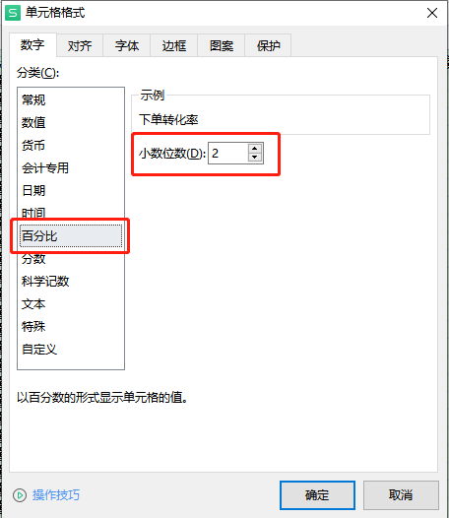
 | 第四步：数据处理 选中“下单转化率”这一列，右击选择“设置单元格式”，在跳出的页面选择”百分比“，“小数位数“2位后点击确定 第五步：将结果复制粘贴至答案区进行提交

